Laba_1
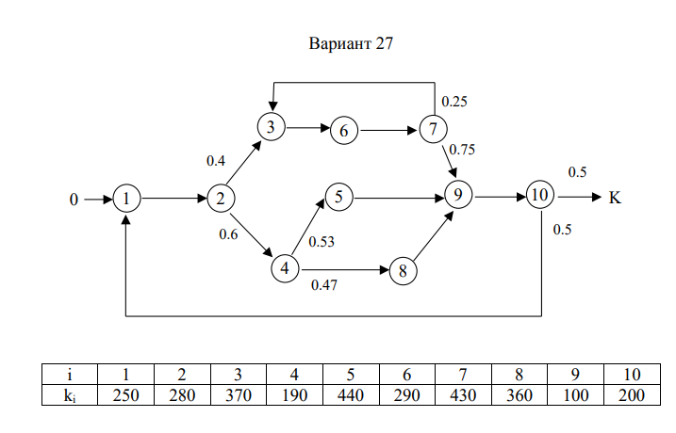
 | 1 | 2 | 3 | 4 | 5 | 6 | 7 | 8 | 9 | 10
 | A |  |  |  |  |  |  |  |  |  |  | B | B`
1 | -1 | 0 | 0 | 0 | 0 | 0 | 0 | 0 | 0 | 0.5 |  | -1 | -1
2 | 1 | -1 | 0 | 0 | 0 | 0 | 0 | 0 | 0 | 0 |  | 0 | 0
3 | 0 | 0.4 | -1 | 0.4 | 0 | 0 | 0.25 | 0 | 0 | 0 |  | 0 | 0
4 | 0 | 0.6 | 0 | -1 | 0 | 0 | 0 | 0 | 0 | 0 |  | 0 | 0
5 | 0 | 0 | 0 | 0.53 | -1 | 0 | 0 | 0 | 0 | 0 |  | 0 | 0
6 | 0 | 0 | 1 | 0 | 0 | -1 | 0 | 0 | 0 | 0 |  | 0 | 0
7 | 0 | 0 | 0 | 0 | 0 | 1 | -1 | 0 | 0 | 0 |  | 0 | 0
8 | 0 | 0 | 0 | 0.47 | 0 | 0 | 0 | -1 | 0 | 0 |  | 0 | 0
9 | 0 | 0 | 0 | 0 | 1 | 0 | 0.75 | 1 | -1 | 0 |  | 0 | 0
10 | 0 | 0 | 0 | 0 | 0 | 0 | 0 | 0 | 1 | -1 |  | 0 | 0

 | A-1 |  |  |  |  |  |  |  |  |  |  | X
1 | -2.6315789474 | -1.6315789474 | -1.3157894737 | -1.8421052632 | -1.3157894737 | -1.3157894737 | -1.3157894737 | -1.3157894737 | -1.3157894737 | -1.3157894737 |  | 2.6315789474
2 | -2.6315789474 | -2.6315789474 | -1.3157894737 | -1.8421052632 | -1.3157894737 | -1.3157894737 | -1.3157894737 | -1.3157894737 | -1.3157894737 | -1.3157894737 |  | 2.6315789474
3 | -2.2456140351 | -2.2456140351 | -2.4561403509 | -2.1052631579 | -1.1228070175 | -1.4561403509 | -1.4561403509 | -1.1228070175 | -1.1228070175 | -1.1228070175 |  | 2.2456140351
4 | -1.5789473684 | -1.5789473684 | -0.78947368421 | -2.1052631579 | -0.78947368421 | -0.78947368421 | -0.78947368421 | -0.78947368421 | -0.78947368421 | -0.78947368421 |  | 1.5789473684
5 | -0.83684210526 | -0.83684210526 | -0.41842105263 | -1.1157894737 | -1.4184210526 | -0.41842105263 | -0.41842105263 | -0.41842105263 | -0.41842105263 | -0.41842105263 |  | 0.83684210526
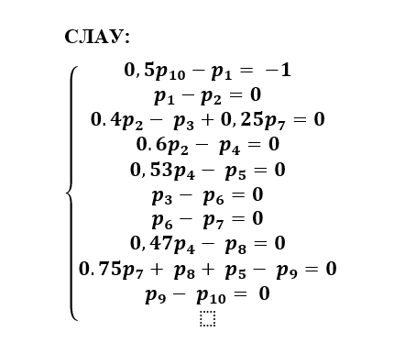
6 | -2.2456140351 | -2.2456140351 | -2.4561403509 | -2.1052631579 | -1.1228070175 | -2.4561403509 | -1.4561403509 | -1.1228070175 | -1.1228070175 | -1.1228070175 |  | 2.2456140351
7 | -2.2456140351 | -2.2456140351 | -2.4561403509 | -2.1052631579 | -1.1228070175 | -2.4561403509 | -2.4561403509 | -1.1228070175 | -1.1228070175 | -1.1228070175 |  | 2.2456140351
8 | -0.74210526316 | -0.74210526316 | -0.37105263158 | -0.98947368421 | -0.37105263158 | -0.37105263158 | -0.37105263158 | -1.3710526316 | -0.37105263158 | -0.37105263158 |  | 0.74210526316
9 | -3.2631578947 | -3.2631578947 | -2.6315789474 | -3.6842105263 | -2.6315789474 | -2.6315789474 | -2.6315789474 | -2.6315789474 | -2.6315789474 | -1.6315789474 |  | 3.2631578947
10 | -3.2631578947 | -3.2631578947 | -2.6315789474 | -3.6842105263 | -2.6315789474 | -2.6315789474 | -2.6315789474 | -2.6315789474 | -2.6315789474 | -2.6315789474 |  | 3.2631578947

 | k1 | 250
 | k2 | 280
 | k3 | 370 |  | КС2 | 1083.3333333
 | k4 | 190 |  | КС1 | 3107.5466667 |  |  |  |  |  | Qср | 5756.7719298
 | k5 | 440
 | k6 | 290 |  | Qmin | 1380
 | k7 | 430 |  | Qmax | 112872
 | k8 | 360 |  | k | 5
 | k9 | 100
 | k10 | 200

